프론트엔트 분석
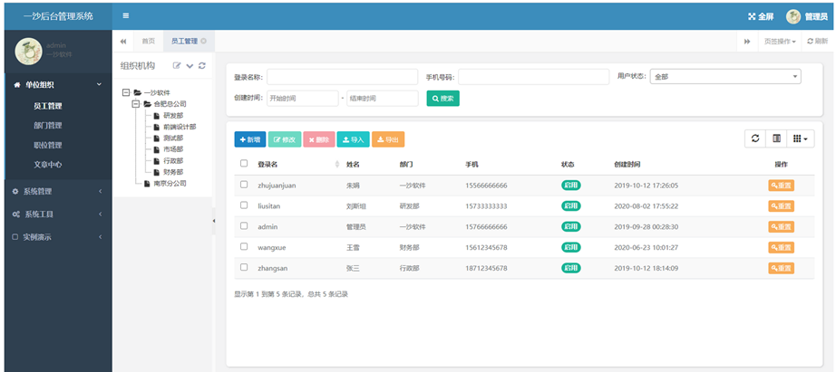
.net에 적합한 프런트엔드 분석

프런트엔드 | 장점 | 단점
jQuery | - 경량화，브라우저간 호환 기능을 제공 - 배우기 쉬움 - 다양한 플러그인 및 리소스 | - jQuery는 진정한 MV*아니기 때문에 대규모 애플리케이션의 조직 및 관리에 적합하지 않음 - 프런트엔드 프레임의 발전에 따라 새로운 기술이 아니다
BootStrap | - 오픈소스로 공개되어 있으므로 기존의 디자인을 재사용하는 것이 가능함 - 입력 창, 버튼, 네비게이션 및 기타 구성물, 각종 레이아웃 등을 HTML 및 CSS 기반의 디자인 템플릿으로 제공 - 반영형 웹사이트 | - 과도하게 의존하면 화면 크기가 너무 커질 수 있음 - 불필요한 로드 시간 증가할 수 있음
React | - 어셈블리를 통해 사용자 인터페이스 구성 가능，대규모 단일 페이지 어플리케이션 구축에 적합 - 대량의 제3자 라이브러리가 있음 | - 배우기 쉽지 않음 - 서버 렌더링에 불편함
Vue.js | - 배우기 쉽고 사용하기 쉬우며 문서가 완비되어 있다 - 템플릿 기반 개발로 인터페이스 구축 단순화 | - 상대적으로 새로워서 어떤 면에서는 jQuery와 같은 더 성숙한 프레임워크보다 못함
Angular | - 전체 스택 솔루션，엔터프라이즈급 개발에 적합 - TypeScript 지원으로 유형 검사가 더욱 엄격해지고 대형 프로젝트에 도움이 됨 | - 난이도가 높음 - 성능 부분은 다른 경량 프레임워크보다 떨어지는 경우도 있음
Svelte | - 구축 시 최적화, 적은 양의 코드로 작성,운영 시 성능 향상 - 다른 프레임워크의 코드보다 더 빨리 실행될 수 있음 | - 상대적으로 새로운 프레임라 관련자료 별로 없음
Ember.js | - 데이터 자동 바이딩 - 대규모 어플리케이션에 적합 | - 학습 어려움 - 업데이트 주기 길다

React VS Vue:
React는 경험자가 필요하고, 대규모 시스템에 적합；
vue는 소규모 시스템에 적합함으로 상대적으로 배우기 쉬움.

css VS BootStrap :
우선 css는 웹 디자인, 스타일시트 언어이고, 웹 페이지의 모든 요소에 적용될 수 있음;
BootStrap은 css로 작성된 무료, 오픈 소스 웹 디자인 프레임워크로 버튼, 네비게이션 , 양식 등을 위한 html, css 및 javascript 디자인 템플릿을 포함한다;

.net core 기반 백그라운드+BootStrap+Vue/js/jquery:

